상품제안서
슈피겔라우 전동와인오프너 세트 별도문의 | 상품코드: F17419

 |  | 02-412-0044 | www.easy1.co.kr
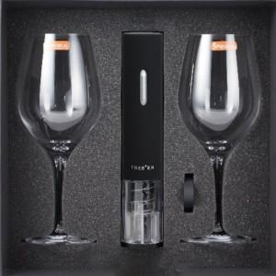

【상세/제작정보】 | 해당제품 진행 희망시 별도문의 주시기 바랍니다.

【인쇄/포장옵션】 | 실크, 개별인쇄 / 별도문의

【공급단가】 | 수량
*VAT별도 | 별도문의

【상품 URL】 | https://dev.easy1.co.kr:443/src/goods_detail.php?gdno=17419

